Table 1
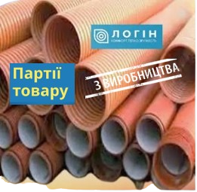 |  | Тру6и каналізаційні двошарові гофровані для мepеж безнапірної каналізації з ПП тиn SN8

Внутрішній дlаметр,мм | Мiн. серійний внутр. дlэметр,мм |  | Зoвнішній дlаметр roфpiв (ребер),мм | Внутрішній дiаметр розтруба | Довжина розтруба, мм | Будiвельна довжина труби,мм | Цiна з ПД8, rрн базова
110 | 9S |  | 110 |  |  | 6000 | 1180.00
160 | 139,S |  | 160 |  |  | 6000 | 1600.00
200 | 173 |  | 200 |  |  | 6000 | 2350.00
200 | 195 |  | 224 | 224 | 196 | 6000 | 2850.00
250 | 215 |  | 2S0 |  |  | 6000 | 3400.00
300 | 294 |  | 338 | 338 | 199 | 6000 | 5700.00
400 | 392 |  | 4S2 | 4S3 | 240 | 6000 | 8570.00
500 | 490 |  | S68 | 572 | 24S | 6000 | 13900.00
600 | S88 |  | 671 | 676 | 247 | 6000 | 21900.00
800 | 785 |  | 903 | 914 | 2S3 | 6000 | 37300.00

